project
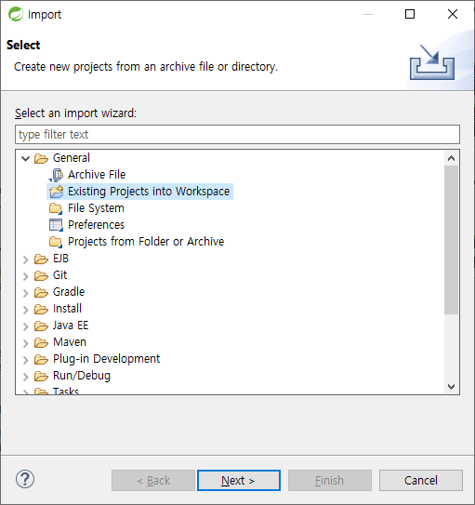
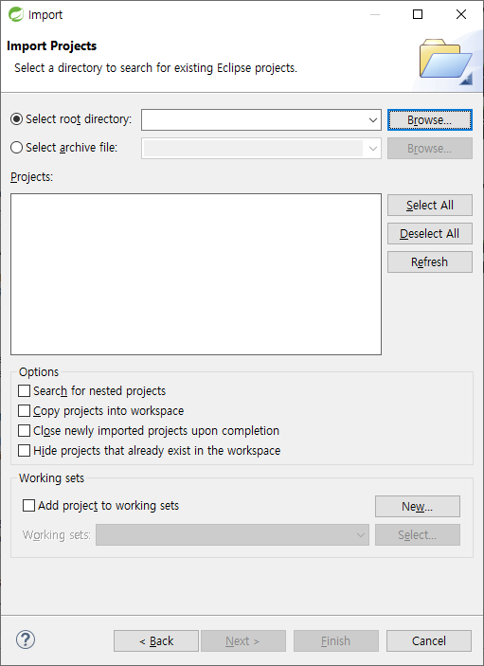
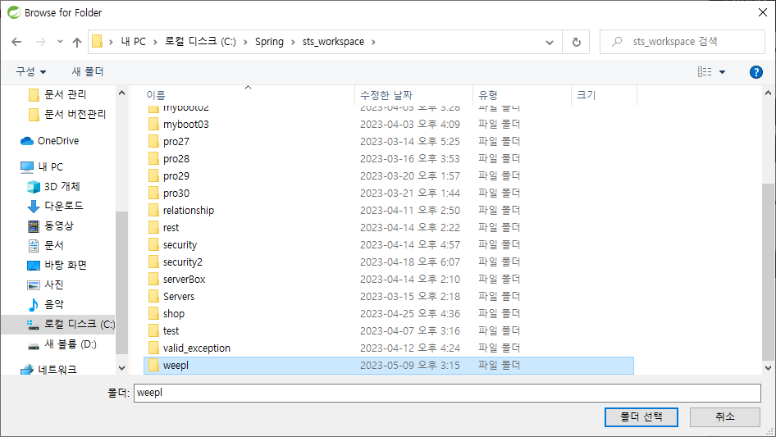
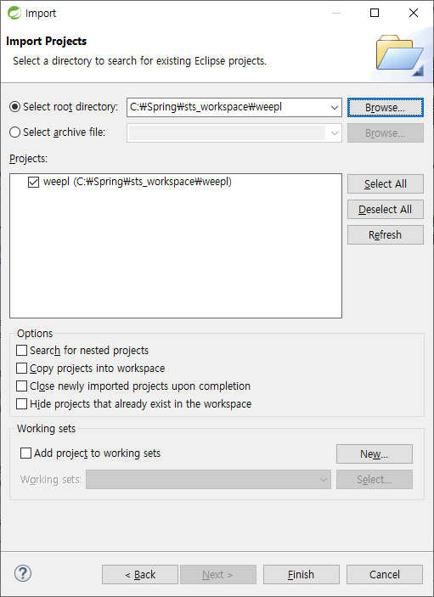
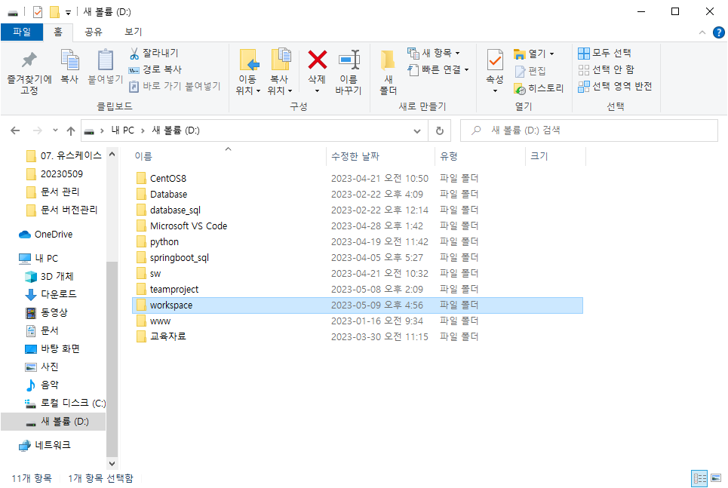

1. 새로운 워크스페이스 폴더 생성

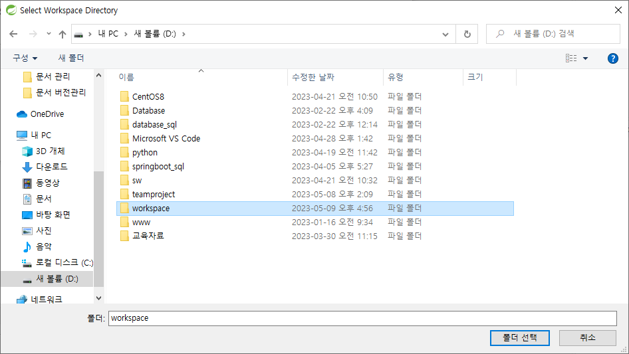

2. sts에서 해당 워크스페이스 열기

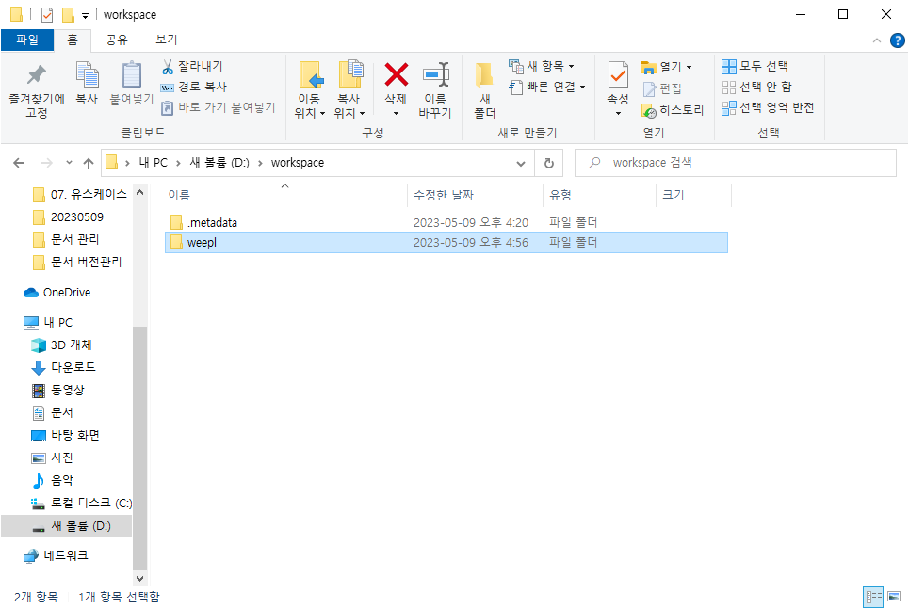

3. 프로젝트 소스를 워크스페이스경로에 붙여넣기

프로젝트 소스:
https://github.com/limddoo/teamproject/blob/main_ref/weepl.zip
압축 해제해서 사용

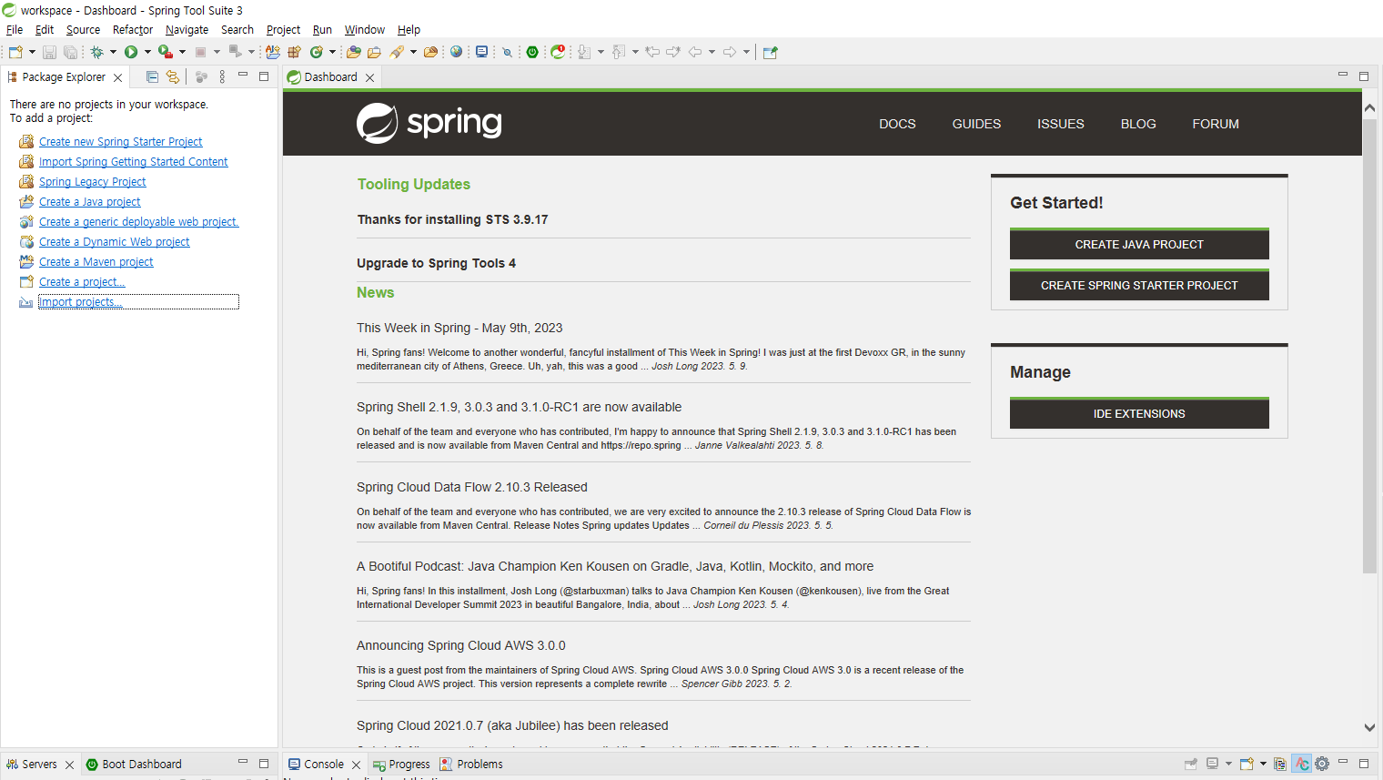

둘 중 하나 편한대로 골라 사용

database
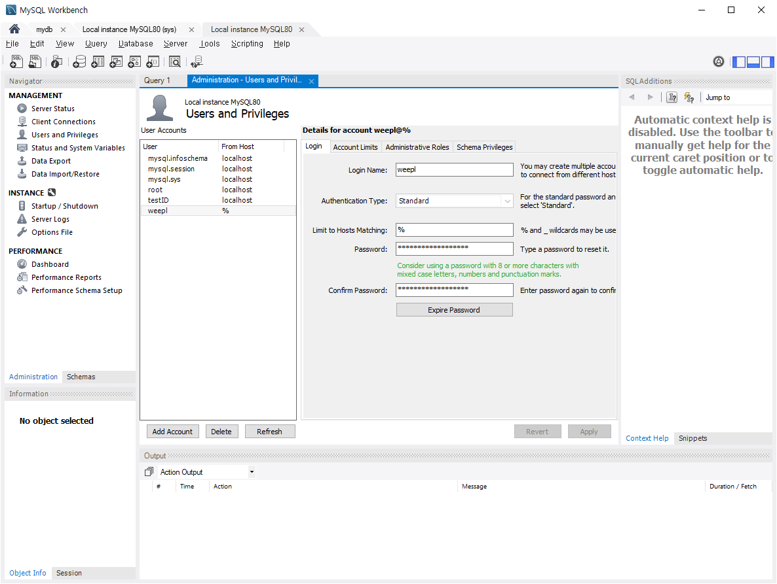

user weepl password weeproject12345

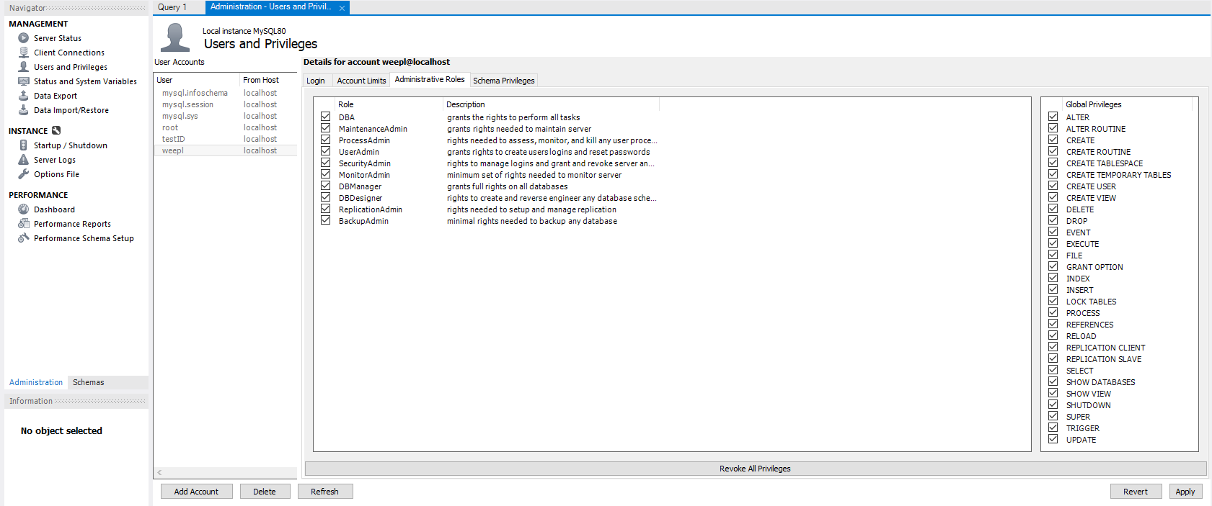

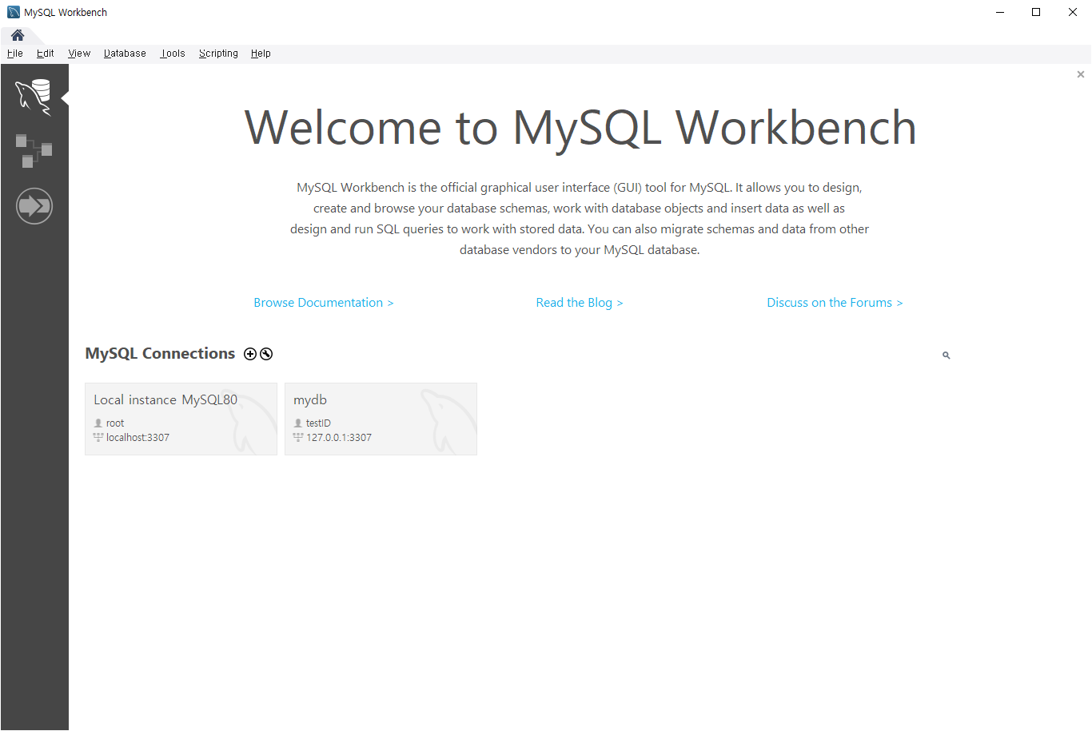

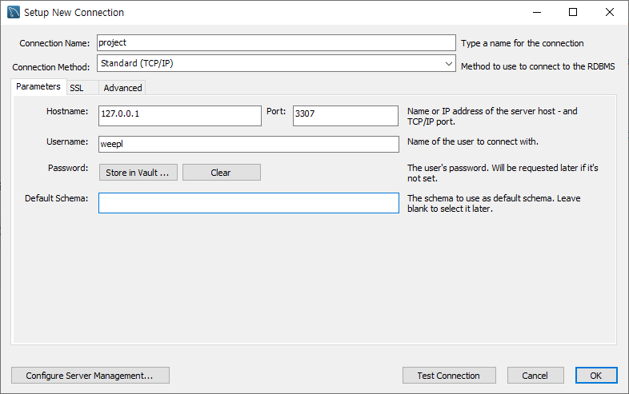

클릭시 password 입력창 나옴.
weeproject12345 입력

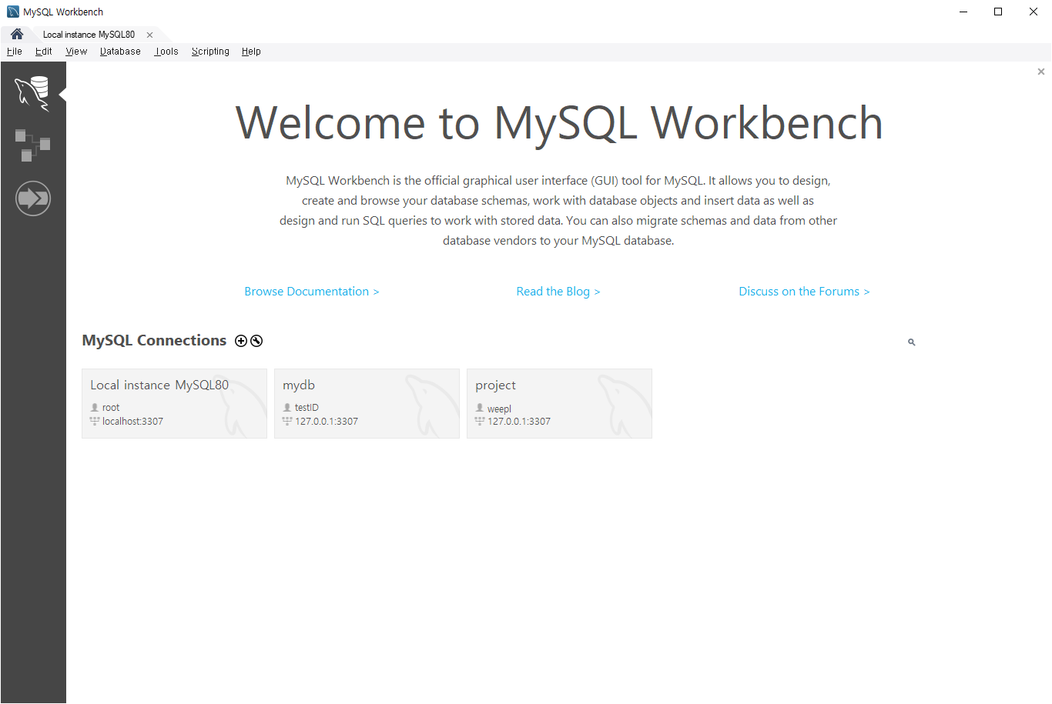

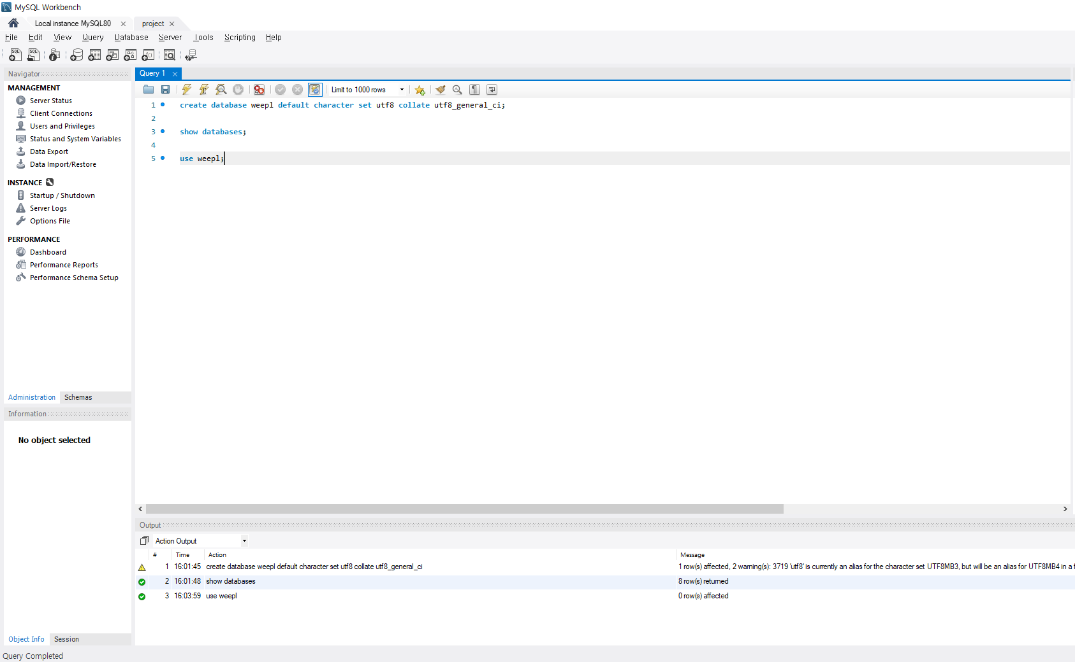

데이터베이스 생성
데이터베이스명: weepl
create database weepl default character set utf8 collate utf8_general_ci;
show databases;
use weepl;

database 확인

데이터베이스 사용

비고
설명용 텍스트박스

